Cover
Software Basic Design Document
MoveMate App

Document ID | 1
Project | MoveMate
Project Manager | VinhCP
System | PP
App | MoveMate
Revision
Ngày tháng update lần cuối
Người update cuối cùng

Design CN Đki
I - Khái quát chức năng

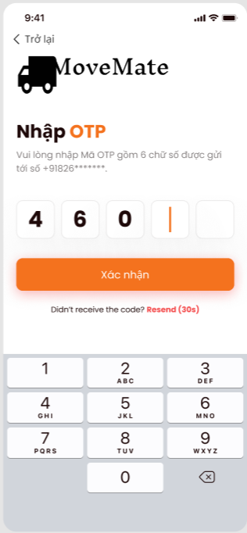
 | 1. Mục đích
 |  | Cho phép user thực hiện đăng ký tài khoản
 | 2. Actor
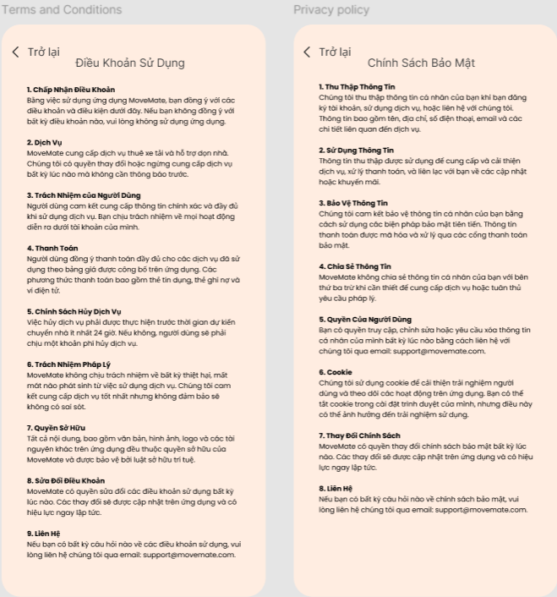
 |  | Dưới đây là các đối tượng user sử dụng chức năng này
 |  |  | User
 | 3. Trigger
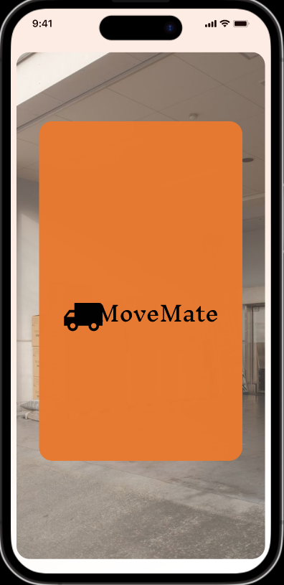
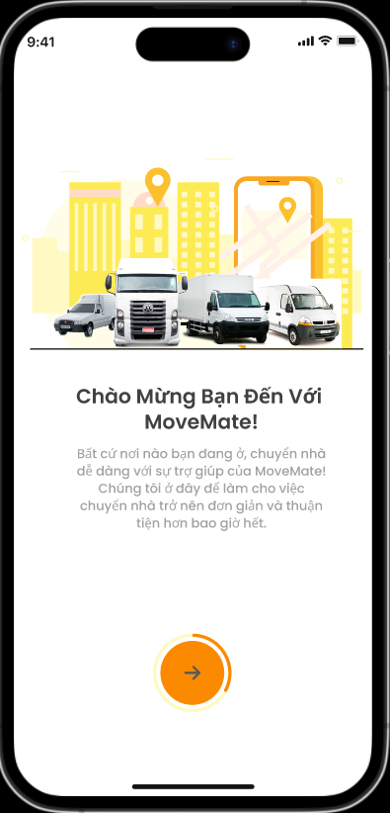

 | 4. Pre-condition
 |  | Người dùng đã đồng ý các chính sách của MoveMate (gồm term of use và privacy policy)
 | 5. Post-condition
 |  | Người dùng tạo được tài khoản và có thể sử dụng tài khoản vừa tạo để login vào app

 | 6. Tài liệu liên quan

 |  | No | File name | Ref Requirement ID | Revision |  | Ngày input
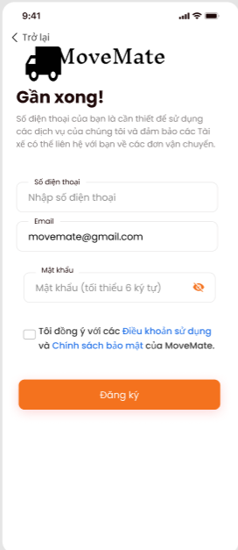

II - Spec màn hình

 | MMA-001-Splash

 |  |  |  |  |  | No | ID control | Control name | Type | Gía trị khởi tạo | Number of Digits | Bắt buộc input | Có thể edit | Event | Spec
 |  |  |  |  |  | 1 | MMA-001-Splash | Screen | Screen | - | - | - | - | - | Màn hình splash hiển thị 3s trước khi vào app

MMA-001-Splash

 | MMA-002-Intro

 |  |  |  |  |  | No | ID control | Control name | Type | Gía trị khởi tạo | Number of Digits | Bắt buộc input | Có thể edit | Event | Spec
 |  |  |  |  |  | 1 | MMA-002-Intro-1 | (->) | Button | Enable | - | - | - | tap vào button | Khi tap, transit màn hình [MMA-003-Intro]

1

MMA-002-Intro

 | MMA-003-Intro
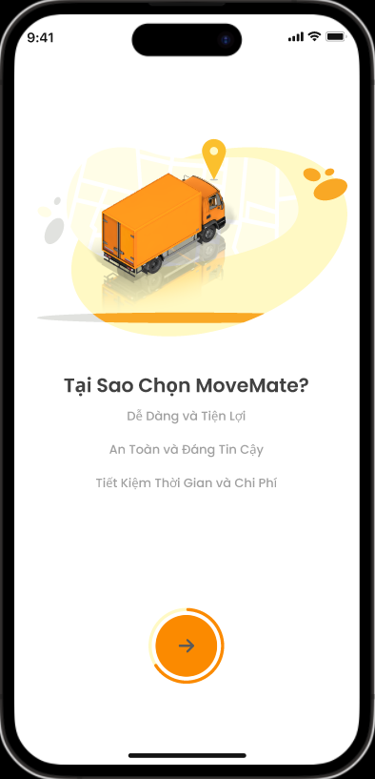
 |  |  |  |  |  | No | ID control | Control name | Type | Gía trị khởi tạo | Number of Digits | Bắt buộc input | Có thể edit | Event | Spec
 |  |  |  |  |  | 1 | MMA-003-Intro-1 | (->) | Button | Enable | - | - | - | tap vào button | Khi tap, transit màn hình [MMA-004-Intro]

1

MMA-003-Intro

 | MMA-004-Intro
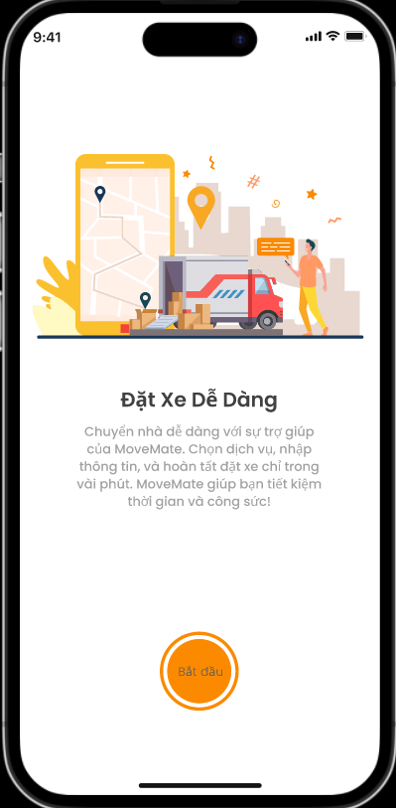
 |  |  |  |  |  | No | ID control | Control name | Type | Gía trị khởi tạo | Number of Digits | Bắt buộc input | Có thể edit | Event | Spec
 |  |  |  |  |  | 1 | MMA-004-Intro-1 | Bắt đầu | Button | Enable | - | - | - | tap vào button | Khi tap, transit màn hình [MMA-005-Register information]

1

MMA-004-Intro

 | MMA-005-Register information

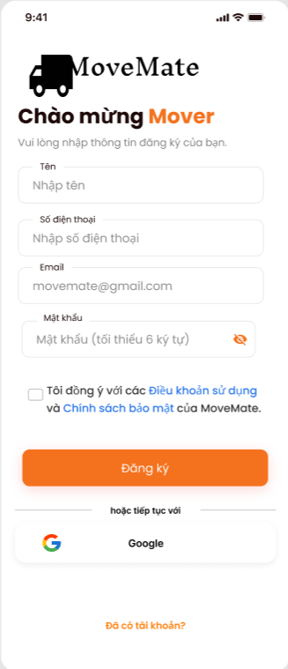
 |  |  |  |  |  | No | ID control | Control name | Type | Gía trị khởi tạo | Number of Digits | Bắt buộc input | Có thể edit | Event | Spec
 |  |  |  |  |  | 1 | MMA-005-1 | Tên | Text box | Nhập tên | 50 | o | o | lost focus | length: trong vòng 50 chữ cái khi focus vào không input thông tin và lost focus thì vùng textbox sẽ bị thông báo [bắt buộc]
 |  |  |  |  |  | 2 | MMA-005-2 | Số điện thoại | Text box | Nhập số điện thoại | 15 | o | o | lost focus | Không được chứa ký tự đặc biệt (như !#$%&'*+/=?^_`{|}~.,...). Chỉ cho phép nhập số (0-9) Không được phép có dấu cách giữa các số. Số điện thoại có thể chứa từ 10 đến 15 ký tự, bao gồm cả mã quốc gia nếu có. Trường hợp: + Nếu textbox bị bỏ trống và mất focus, vùng textbox sẽ bị tô đỏ, và hiện thông báo lỗi "[bắt buộc]" bên dưới textbox. + Nếu số điện thoại không đúng định dạng, vùng textbox sẽ bị tô đỏ, và hiện thông báo lỗi "[không đúng định dạng số điện thoại]". + Nếu số điện thoại hợp lệ, không có lỗi hiển thị, và vùng textbox sẽ hiển thị trạng thái bình thường.

1

2

3
 |  |  |  |  |  | 3 | MMA-005-3 | Email | Text box | Email (tùy chọn) | 100 | o | o | lost focus | Format: A@B Length: Trong vòng 100 ký tự Trong đó, A và B là bắt buộc A sẽ tuân theo rule dưới đây. + Bao gồm alphanumeric 1 byte (ký tự romaji a~z. A~Z, và numeric 0~9) + Có thể nhập ký hiệu「.」vào giữa string (không thể đặt ở đầu, đuôi hay đặt liên tiếp) + Symbol halfsize: !#$%&'*+/=?^_`{|}~- + Max length là 64 ký tự. B sẽ tuân theo rule dưới đây. + Bao gồm alphanumeric 1 byte (ký tự romaji a~z. A~Z, và numeric 0~9) + Cần có ít nhất một ký tự「.」, có thể sử dụng nhiều ký tự cũng được (không thể đặt ở đầu, đuôi hay đặt liên tiếp) + Có thể nhập ký hiệu「-」vào giữa string (không thể đặt ở đầu, đuôi) + Không thể sử dụng ký hiệu halfsize (!#$%&'*+/=?^_`{|}~ ) + Min length là 3, max length là 63. Khi focus vào không input thông tin và lost focus thì vùng textbox sẽ bị tô đỏ. Và hiện message [bắt buộc] ở phía dưới textbox. Trường hợp email không đúng định dạng, hiển thị [không đúng dạng địa chỉ email] và vùng textbox sẽ bị tô đỏ.

5
4

6
7

8

9

10
 |  |  |  |  |  | 4 | MMA-005-4 | Mật khẩu | Text box | - | 99 | o | o | lost focus | Mask nội dung input bằng "●". Khi mask thì hiển thị "●"/Khi bỏ mask thì hiển thị nội dung. Length: Mật khẩu phải có độ dài từ 8 đến 32 ký tự. Character Requirements: Alphanumeric: Bao gồm ít nhất một chữ cái viết hoa (A-Z), một chữ cái viết thường (a-z), và một số (0-9). Special Characters: Mật khẩu phải bao gồm ít nhất một ký tự đặc biệt trong số các ký tự sau: !@#$%^&*()-_=+[]{}|;:,.<>?/~. No Spaces: Không được phép có dấu cách trong mật khẩu. Trường hợp Nếu textbox bị bỏ trống và mất focus, vùng textbox sẽ bị tô đỏ, và hiện thông báo lỗi "[bắt buộc]" bên dưới textbox. Invalid Format: Nếu mật khẩu không đáp ứng đủ các yêu cầu về định dạng, vùng textbox sẽ bị tô đỏ, và hiện thông báo lỗi "[Mật khẩu phải từ 8-32 ký tự, bao gồm ít nhất một chữ hoa, một chữ thường, một số, và một ký tự đặc biệt]".
11

MMA-005-Register information

 |  |  |  |  |  | 5 | MMA-005-5 | Mask icon | Icon | mask | - | - | o | tap vào icon | Khi tap, thực hiện mask/unmask nội dung. Khi mask hiển thị "●", khi bỏ mask hiển thị nội dung input.

 |  |  |  |  |  | 6 | MMA-005-6 | Đồng ý term&policy | Checkbox | uncheck | - | - | o | tap vào checkbox | Có thể check hoặc uncheck Bắt buộc: checkbox phải được chọn trước khi người dùng có thể tiến hành bước hoàn tất đăng ký Nếu checkbox không được chọn khi người dùng cố gắng tiến hành, hiển thị thông báo lỗi: "Vui lòng đồng ý với điều khoản và chính sách trước khi tiếp tục." Trạng thái đã chọn: Nếu hộp kiểm được chọn, hãy cho phép người dùng tiếp tục mà không có bất kỳ lỗi xác thực nào.

 |  |  |  |  |  | 7 | MMA-005-7 | Điều khoản sử dụng | Hyperlink | enable | - | - | - | tap vào hyperlink | Khi tap, transit màn hình điều khoản sử dụng [MMA-006-Terms of use]

 |  |  |  |  |  | 8 | MMA-005-8 | Chính sách bảo mật | Hyperlink | enable | - | - | - | tap vào hyperlink | Khi tap, transit màn hình chính sách bảo mật [MMA-007-Privacy policy]

 |  |  |  |  |  | 9 | MMA-005-9 | Đăng ký | Button | disable | - | - | o | tap vào button | Trường hợp mail address (user ID), password, sdt đều đã được input và pass toàn bộ validation và đồng ý term & policy thì sẽ chuyển button này từ disable sang enable. 1. Khi click button: 1.1. Kiểm tra nếu emai và sdtl được sử dụng hiện message [email/sdt đã được sử dụng], và bôi đỏ chỗ email/sdt . 1.2 Trường hợp tạo thành công: + Thực hiện gởi confirm code đến sdt đã đăng ký theo format và di chuyển đến màn hình : [MMA-008-Confirm code] + Tự động fill thông tin sdt đã đăng ký vào màn hình [MMA-008-Confirm code]. 1.3 Trường hợp tạo thất bại, hiển thị message [tạo tài khoản thất bại, vui lòng kiểm tra lại], nhấn button OK ở message thì close message và hiển thị màn hình hiện tại, giữ nguyên thông tin đã input. Note: + Email/sdt đã được sử dụng là email/sdt của có status là đang sử dụng. Email/sdt đã sử dụng để đăng ký nhưng chưa được confirm thì vẫn được sử dụng (check lại BE xem có issue gì nếu làm như vậy không) + Khi thực hiện đăng ký thì đồng thời lưu thông tin đồng ý term of use/policy

 |  |  |  |  |  | 10 | MMA-005-10 | Gmail | Button | enable | - | - | - | tap vào button | Khi người dùng nhấn vào nút, hệ thống phải khởi động quy trình OAuth với Google để xác thực người dùng thông qua tài khoản Gmail của họ. Google OAuth: Hệ thống phải chuyển hướng người dùng một cách an toàn đến trang đăng nhập của Google và yêu cầu các quyền cần thiết để tạo tài khoản. Trường hợp Xác thực thành công: Nếu xác thực với Google thành công, hệ thống phải tự động tạo tài khoản người dùng mới bằng thông tin từ tài khoản Gmail (tên, email). Người dùng sẽ được chuyển hướng đến màn hình [MMA-009-Confirm phone number] để bổ sung sdt Xác thực thất bại: Nếu xác thực không thành công, người dùng sẽ nhận được thông báo lỗi "Xác thực thất bại. Vui lòng thử lại." Nếu người dùng hủy quy trình xác thực, hiển thị thông báo phù hợp như "Quá trình đăng ký đã bị hủy." Nếu tài khoản Gmail đã được liên kết với tài khoản hiện có, thông báo người dùng với thông điệp như "Tài khoản Gmail này đã được đăng ký."

 |  |  |  |  |  | 11 | MMA-005-11 | Đã có tài khoản? | Button | Enable | - | - | - | tap vào button | Khi tap, transit màn hình đăng nhập [MMA-009-Sign in]


1
 | MMA-008-Confirm code
 |  |  |  |  |  | No | ID control | Control name | Type | Gía trị khởi tạo | Number of Digits | Bắt buộc input | Có thể edit | Event | Spec
 |  |  |  |  |  | 1 | MMA-008-Confirm code-1 | Trở lại | Button | Enable | - | - | - | tap vào button | Khi tap, transit màn hình [MMA-005-Register information]
 |  |  |  |  |  | 2 | MMA-008-Confirm code-2 | Số điện thoại đã đăng ký | Text box | Số điện thoại đã đăng ký | 15 | x | x | - | Hiển thị số điện thoại đã được đăng ký của user

 |  |  |  |  |  | 3 | MMA-008-Confirm code-3 | Mã xác thực | Text box | - | 6 | o | o | lost focus | Ký tự có thể nhập: numeric Nhập đủ 6 ký tự thì sẽ enable [xác nhận] button

 |  |  |  |  |  | 4 | MMA-008-Confirm code-4 | Xác nhận | Button | disable | - | - | o | click vào button | Trường hợp maã xác thực đã được input đủ 6 ký tự, thì sẽ chuyển button này từ disable sáng enable. Khi click thực hiện confirm thông tin account đã đăng ký Trường hợp: Confirm thành công, hiển thị [MMA-010-Homepage] với dialog xin quyền vị trí nếu lần đầu đăng nhập Confirm thất bại: Confirm code hết hạn, hiển thị [Mã OTP đã hết hạn (\n) Vui lòng gửi lại mã xác minh], tô đỏ field confirm code, disable [xác nhận] button Confirm code không đúng, hiển thị [Mã xác minh không chính xác], tô đỏ field confirm code, disable [xác nhận] button Các case thất bại khác, hiển thị [Đã xảy ra lỗi. Vui lòng kiểm tra và thử lại.]. Click button OK trên message hiển thị màn hình [MMA-008-Confirm code] và confirm code được clear

2

3

4

5

 |  |  |  |  |  | 5 | MMA-008-Confirm code-5 | Gửi lại | Button | - | - | - | o | click vào button | Khi click thực hiện gửi confirm code đến sdt đã đki Các case thất bại khác, hiển thị [Đã xảy ra lỗi. Vui lòng kiểm tra và thử lại.]. Click button OK trên message hiển thị màn hình [MMA-008-Confirm code] và confirm code được clear

MMA-008-Confirm code

1
 | MMA-011-Register phone number
 |  |  |  |  |  | No | ID control | Control name | Type | Gía trị khởi tạo | Number of Digits | Bắt buộc input | Có thể edit | Event | Spec
 |  |  |  |  |  | 1 | MMA-011-Register phone number-1 | Trở lại | Button | Enable | - | - | - | tap vào button | Khi tap, transit màn hình [MMA-005-Register information]
 |  |  |  |  |  | 2 | MMA-011-Register phone number-2 | Số điện thoại | Text box | Nhập số điện thoại | 15 | o | o | lost focus | Không được chứa ký tự đặc biệt (như !#$%&'*+/=?^_`{|}~.,...). Chỉ cho phép nhập số (0-9) Không được phép có dấu cách giữa các số. Số điện thoại có thể chứa từ 10 đến 15 ký tự, bao gồm cả mã quốc gia nếu có. Trường hợp: + Nếu textbox bị bỏ trống và mất focus, vùng textbox sẽ bị tô đỏ, và hiện thông báo lỗi "[bắt buộc]" bên dưới textbox. + Nếu số điện thoại không đúng định dạng, vùng textbox sẽ bị tô đỏ, và hiện thông báo lỗi "[không đúng định dạng số điện thoại]". + Nếu số điện thoại hợp lệ, không có lỗi hiển thị, và vùng textbox sẽ hiển thị trạng thái bình thường.

2

3
 |  |  |  |  |  | 3 | MMA-011-Register phone number-3 | Email đã đăng ký | Text box | Email mà user đã đăng ký | 100 | x | x | - | Hiển thị email đã được đăng ký của user
 |  |  |  |  |  | 4 | MMA-011-Register phone number-4 | Mật khẩu | Text box | - | 99 | o | o | lost focus | Mask nội dung input bằng "●". Khi mask thì hiển thị "●"/Khi bỏ mask thì hiển thị nội dung. Length: Mật khẩu phải có độ dài từ 8 đến 32 ký tự. Character Requirements: Alphanumeric: Bao gồm ít nhất một chữ cái viết hoa (A-Z), một chữ cái viết thường (a-z), và một số (0-9). Special Characters: Mật khẩu phải bao gồm ít nhất một ký tự đặc biệt trong số các ký tự sau: !@#$%^&*()-_=+[]{}|;:,.<>?/~. No Spaces: Không được phép có dấu cách trong mật khẩu. Trường hợp Nếu textbox bị bỏ trống và mất focus, vùng textbox sẽ bị tô đỏ, và hiện thông báo lỗi "[bắt buộc]" bên dưới textbox. Invalid Format: Nếu mật khẩu không đáp ứng đủ các yêu cầu về định dạng, vùng textbox sẽ bị tô đỏ, và hiện thông báo lỗi "[Mật khẩu phải từ 8-32 ký tự, bao gồm ít nhất một chữ hoa, một chữ thường, một số, và một ký tự đặc biệt]".

4
5

6
7
8

9

 |  |  |  |  |  | 5 | MMA-011-Register phone number-5 | Mask icon | Icon | mask | - | - | o | tap vào icon | Khi tap, thực hiện mask/unmask nội dung. Khi mask hiển thị "●", khi bỏ mask hiển thị nội dung input.

 |  |  |  |  |  | 6 | MMA-011-Register phone number-6 | Đồng ý term&policy | Checkbox | uncheck | - | - | o | tap vào checkbox | Có thể check hoặc uncheck Bắt buộc: checkbox phải được chọn trước khi người dùng có thể tiến hành bước hoàn tất đăng ký Nếu checkbox không được chọn khi người dùng cố gắng tiến hành, hiển thị thông báo lỗi: "Vui lòng đồng ý với điều khoản và chính sách trước khi tiếp tục." Trạng thái đã chọn: Nếu hộp kiểm được chọn, hãy cho phép người dùng tiếp tục mà không có bất kỳ lỗi xác thực nào.

MMA-011-Register phone number
 |  |  |  |  |  | 7 | MMA-011-Register phone number-7 | Điều khoản sử dụng | Hyperlink | enable | - | - | - | tap vào hyperlink | Khi tap, transit màn hình điều khoản sử dụng [MMA-006-Terms of use]

 |  |  |  |  |  | 8 | MMA-011-Register phone number-8 | Chính sách bảo mật | Hyperlink | enable | - | - | - | tap vào hyperlink | Khi tap, transit màn hình chính sách bảo mật [MMA-007-Privacy policy]

 |  |  |  |  |  | 9 | MMA-011-Register phone number-9 | Đăng ký | Button | disable | - | - | o | tap vào button | Trường hợp password, sdt đều đã được input và pass toàn bộ validation và đồng ý term & policy thì sẽ chuyển button này từ disable sang enable. 1. Khi click button: 1.1. Kiểm tra nếu sdt được sử dụng hiện message [sdt đã được sử dụng], và bôi đỏ chỗ sdt . 1.2 Trường hợp tạo thành công: + Thực hiện gởi confirm code đến sdt đã đăng ký theo format và di chuyển đến màn hình : [MMA-008-Confirm code] + Tự động fill thông tin sdt đã đăng ký vào màn hình [MMA-008-Confirm code]. 1.3 Trường hợp tạo thất bại, hiển thị message [tạo tài khoản thất bại, vui lòng kiểm tra lại], nhấn button OK ở message thì close message và hiển thị màn hình hiện tại, giữ nguyên thông tin đã input. Note: + Email/sdt đã được sử dụng là email/sdt của có status là đang sử dụng. Email/sdt đã sử dụng để đăng ký nhưng chưa được confirm thì vẫn được sử dụng (check lại BE xem có issue gì nếu làm như vậy không) + Khi thực hiện đăng ký thì đồng thời lưu thông tin đồng ý term of use/policy

Design CN Login
I - Khái quát chức năng

 | 1. Mục đích
 |  | Cho phép user thực hiện login bằng sdt/email và password
 | 2. Actor
 |  | Dưới đây là các đối tượng user sử dụng chức năng này
 |  | User
 | 3. Trigger
 |  | 1. Sau khi MoveMate mobile app đã được khởi động thành công
 |  | 2. Khi thực hiện xử lý login ở các trường hợp bên dưới:
 |  |  | 2.1 Khi user thực hiện tap button [Đã có tài khoản?] trên màn hình [MMA-005-Register information]
 |  |  | Từ màn hình [MMA-009-Sign in] thực hiện login vào application
 |  |  | 2.2 Khi hoàn thành đăng ký account, tự động login bằng thông tin đã input từ màn hình [MMA-005-Register information]
 |  |  | 2.3 Từ màn hình login, thực hiện xử lý login bằng cách auto login bằng thông tin đăng nhập đã lưu trước đó/ login bằng cách nhập username và password
 | 4. Pre-condition
 |  | MoveMate mobile app đã được khởi động sẳn
 | 5. Post-condition
 | 1. Xử lý login
 |  | Lưu thông tin đã đăng ký thành công và sử dụng cho lần login tiếp theo
 | 2. Xử lý forgot password
 |  | Transition thành công qua chức năng forgot password

II - Layout màn hình và transit màn hình

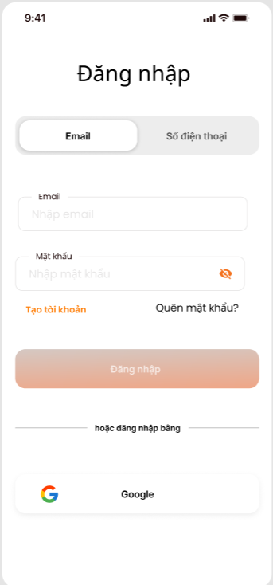
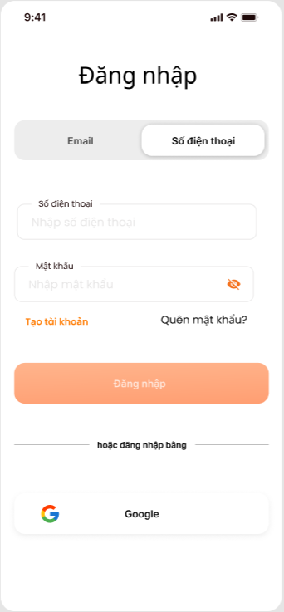
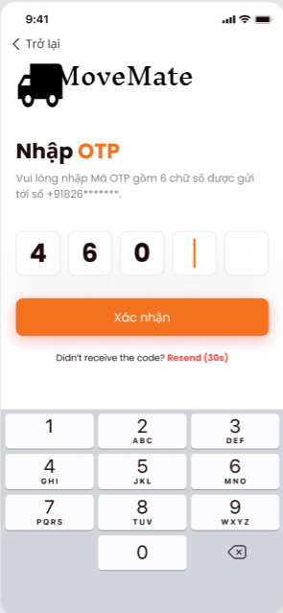

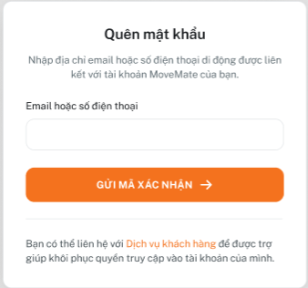

III - Spec màn hình

 | MMA-009-Sign in

1
2
 |  |  |  | No | ID control | Control name | Type | Gía trị khởi tạo | Number of Digits | Bắt buộc input | Có thể thao tác | Event | Spec
 |  |  |  | 1 | MMA-009-Sign in-1 | Button Email | Button | Trạng thái đã chọn | - | - | x | - | Hiển thị trạng thái button là đã chọn Hiển thị trạng thái button là chưa chọn

3

4
5
6
7

8
 |  |  |  | 2 | MMA-009-Sign in-2 | Button Số điện thoại | Button | Trạng thái chưa chọn | - | - | o | Tap vào button số điện thoại | Hiển thị trạng thái button là đã chọn Hiển thị trạng thái button là chưa chọn

9

MMA-009-Sign in
 |  |  |  | 3 | MMA-009-Sign in-3 | Email | Text box | Email (tùy chọn) | 100 | o | o | - | Hint text: Email (tùy chọn)

 |  |  |  | 4 | MMA-009-Sign in-4 | Mật khẩu | Text box | - | 99 | o | o | - | Hint text: Nhập mật khẩu Mask nội dung input bằng "●". Khi mask thì hiển thị "●"/Khi bỏ mask thì hiển thị nội dung.

 |  |  |  | 5 | MMA-009-Sign in-5 | Mask icon | Icon | mask | - | - | o | tap vào icon | Khi tap, thực hiện mask/unmask nội dung. Khi mask hiển thị "●", khi bỏ mask hiển thị nội dung input.

 |  |  |  | 6 | MMA-009-Sign in-6 | Tạo tài khoản | Button | Enable | - | - | - | Tap vào button | Khi tap, transit màn hình [MMA-005-Register information ]

 |  |  |  | 7 | MMA-009-Sign in-7 | Quên mật khẩu | Button | Enable | - | - | - | Tap vào button | Khi tap, hiển thị dialog [MMA-012-Forget password]

 |  |  |  | 8 | MMA-009-Sign in-8 | Đăng nhập | Button | Disable | - | - | o | Tap vào button | Trường hợp mail address và password đều đã được input, thì chuyển button này từ disable sang enable 1. Khi click, thực hiện kiểm tra nếu email và password đúng, thực hiện xử lý Nếu hợp lệ, chuyển hướng người dùng đến màn hình [MMA-010-Homepage] Nếu thông tin không hợp lệ, hiển thị thông báo như sau: Email không hợp lệ: "Vui lòng nhập địa chỉ email hợp lệ." Password không đúng với password đã đăng ký: "Password không đúng, vui lòng kiểm tra và thử lại"

 |  |  |  | 9 | MMA-009-Sign in-9 | Gmail | Button | Enable | - | - | o | Tap vào button | Button sẽ khởi tạo quy trình đăng nhập OAuth 2.0 thông qua Google. Ứng dụng sẽ chuyển hướng người dùng đến trang đăng nhập của Google. Sau khi đăng nhập thành công, người dùng sẽ được chuyển hướng trở lại ứng dụng với mã thông báo truy cập (access token). Xử lý Kết Quả: Đăng Nhập Thành Công: Người dùng sẽ được xác thực và đăng nhập vào ứng dụng. Ứng dụng sẽ lưu trữ mã thông báo truy cập hoặc thông tin xác thực trong session hoặc token lưu trữ cục bộ. Người dùng được chuyển hướng đến màn hình [MMA-010-Homepage] Đăng Nhập Thất Bại: Nếu đăng nhập không thành công, một thông báo lỗi sẽ hiển thị cho người dùng: "Đăng nhập thất bại. Vui lòng thử lại." Mail chưa đăng ký: chuyển hướng đến màn hình [MMA-011-Register phone number]

 | MMA-012-Forget password

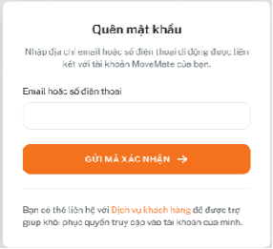
 |  |  |  | No | ID control | Control name | Type | Gía trị khởi tạo | Number of Digits | Bắt buộc input | Có thể thao tác | Event | Spec
 |  |  |  | 1 | MMA-012-Forget password-1 | Email hoặc số điện thoại | Text box | - | Email: 100 SĐT: 15 | - | O | Lost focus | Nếu textbox bị bỏ trống và mất focus, vùng textbox sẽ bị tô đỏ, và hiện thông báo lỗi "[bắt buộc]" bên dưới textbox.

 |  |  |  | 2 | MMA-012-Forget password-2 | Gửi mã xác nhận | Button | Disable | - | - | o | Tap vào button | Trường hợp mail address hoăc sdt đã được input, thì chuyển button này từ disable sang enable 1. Khi click, thực hiện kiểm tra nếu email và sdt đúng, thực hiện xử lý Ứng dụng sẽ kiểm tra xem email hoặc số điện thoại đã nhập có hợp lệ hay không. Nếu hợp lệ, hệ thống sẽ gửi mã xác nhận đến email hoặc số điện thoại mà người dùng đã cung cấp. Sau khi gửi mã, người dùng sẽ được chuyển đến trang nhập mã xác nhận [MMA-008-Confirm code]. Xử lý trường hợp lỗi: Không tìm thấy tài khoản: Nếu email hoặc số điện thoại không được liên kết với tài khoản nào hoặc sai định dạng, hiển thị thông báo lỗi cho người dùng biết [Email hoặc số điện thoại không hợp lệ, vui lòng kiểm tra và thử lại]
1

2

3

MMA-012-Forget password

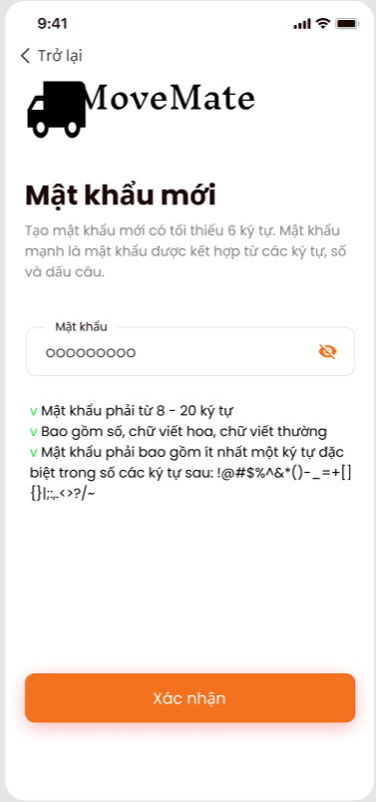
1
 | MMA-013-Reset password
 |  |  |  | No | ID control | Control name | Type | Gía trị khởi tạo | Number of Digits | Bắt buộc input | Có thể edit | Event | Spec
 |  |  |  | 1 | MMA-013-Reset password-1 | Trở lại | Button | Enable | - | - | - | Tap vào button | Khi tap, transit màn hình [MMA-008-Confirm code ]

 |  |  |  | 2 | MMA-013-Reset password-2 | Mật khẩu | Text box | - | 99 | o | o | lost focus | Mask nội dung input bằng "●". Khi mask thì hiển thị "●"/Khi bỏ mask thì hiển thị nội dung. Length: Mật khẩu phải có độ dài từ 8 đến 32 ký tự. Character Requirements: Alphanumeric: Bao gồm ít nhất một chữ cái viết hoa (A-Z), một chữ cái viết thường (a-z), và một số (0-9). Special Characters: Mật khẩu phải bao gồm ít nhất một ký tự đặc biệt trong số các ký tự sau: !@#$%^&*()-_=+[]{}|;:,.<>?/~. No Spaces: Không được phép có dấu cách trong mật khẩu. Trường hợp Nếu textbox bị bỏ trống và mất focus, vùng textbox sẽ bị tô đỏ, và hiện thông báo lỗi "[bắt buộc]" bên dưới textbox. Invalid Format: Nếu mật khẩu không đáp ứng đủ các yêu cầu về định dạng, vùng textbox sẽ bị tô đỏ, và hiện thông báo lỗi "[Mật khẩu phải từ 8-32 ký tự, bao gồm ít nhất một chữ hoa, một chữ thường, một số, và một ký tự đặc biệt]".

2
3

 |  |  |  | 3 | MMA-013-Reset password-3 | Mask icon | Icon | mask | - | - | o | tap vào icon | Khi tap, thực hiện mask/unmask nội dung. Khi mask hiển thị "●", khi bỏ mask hiển thị nội dung input.

 |  |  |  | 4 | MMA-013-Reset password-4 | Xác nhận | Button | Enable | - | - | o | Tap vào button | Khi tap, BE thực hiện update mật khẩu Trường hợp thay đổi mật khẩu thành công hiển thị dialog [thông báo Thiết lập mật khẩu thành công. Bạn có thể đăng nhập bằng mật khẩu vừa thiết lập/ Đóng] Khi nhấn đóng, transit màn hình [MMA-009-Sign in] Trường hợp có lỗi xảy ra hiển thị dialog [Có lỗi xảy ra, vui lòng kiểm tra và thử lại]
4

MMA-013-Reset password

Design CN Booking
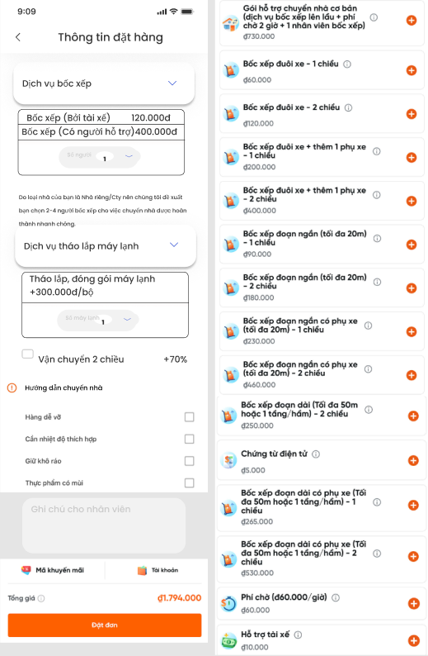
I - Khái quát chức năng

 | 1. Mục đích
 |  | Cho phép user thực hiện đặt xe chuyển nhà
 | 2. Actor
 |  | Dưới đây là các đối tượng user sử dụng chức năng này
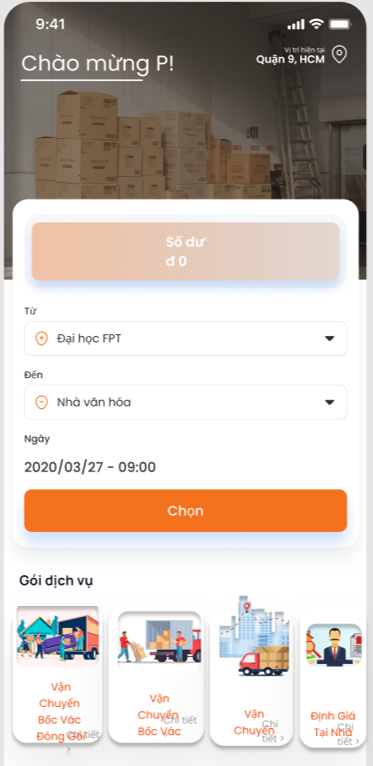
 |  |  | User
 | 3. Trigger
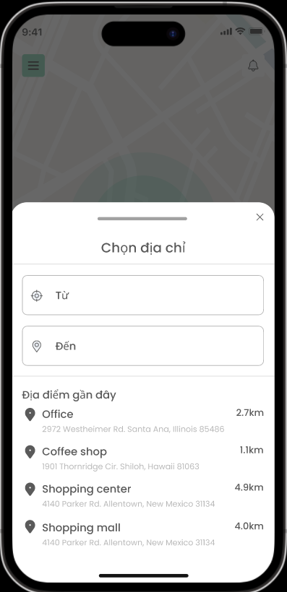
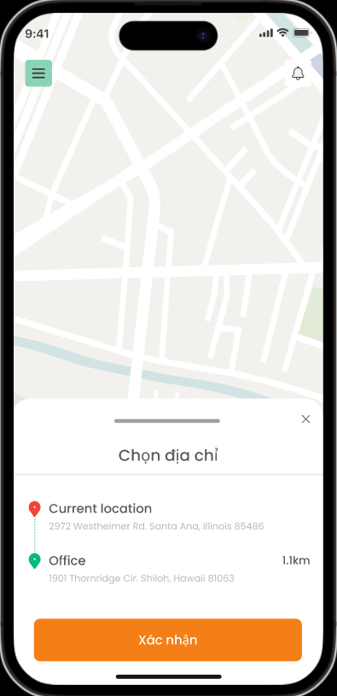
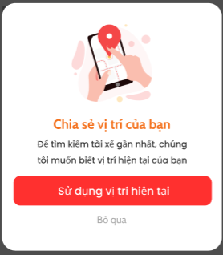

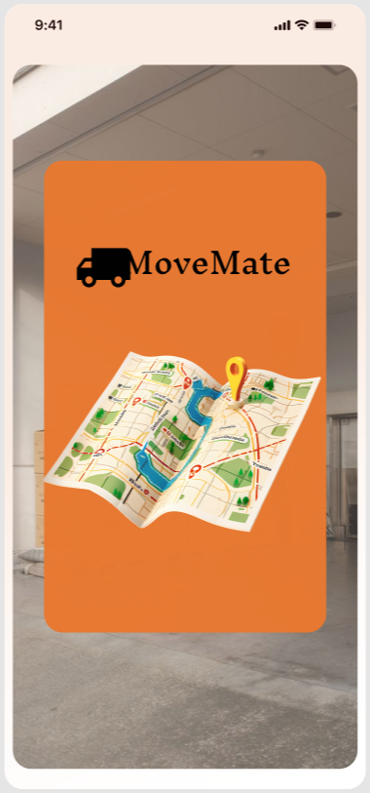

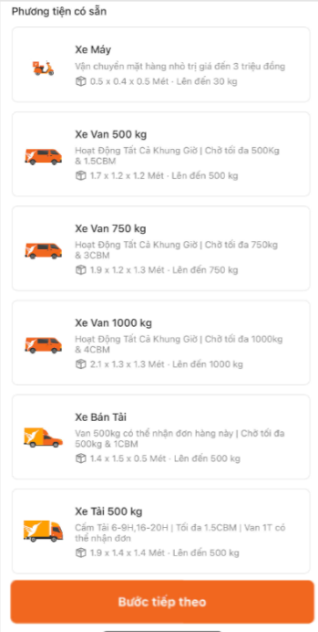

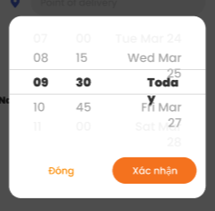

 | 4. Pre-condition
 |  | Người dùng đã login vào app
 | 5. Post-condition
 |  | Người dùng tạo được đơn chuyển nhà thành công

 | 6. Tài liệu liên quan

 |  | No | File name | Ref Requirement ID | Revision |  | Ngày input

II - Spec màn hình

 | MMA-014-Location
 |  |  |  |  |  | No | ID control | Control name | Type | Gía trị khởi tạo | Number of Digits | Bắt buộc input | Có thể thao tác | Event | Spec
 |  |  |  |  |  | 1 | MMA-014-Location-1 | Sử dụng vị trí hiện tại | Button | Enable | - | - | - | tap vào để chia sẻ vị trí hiện tại | Khi người dùng nhấn, hệ thống yêu cầu quyền truy cập vị trí từ thiết bị.

 |  |  |  |  |  | 2 | MMA-014-Location-2 | Bỏ qua | Button | Enable | - | - | - | tap vào để không chia sẻ vị trí hiện tại | Khi người dùng nhấn "Bỏ qua", hệ thống chuyển đến màn hình chính mà không chia sẻ vị trí.

1

2

 | MMA-010-Homepage
 |  |  |  |  |  | No | ID control | Control name | Type | Gía trị khởi tạo | Number of Digits | Bắt buộc input | Có thể thao tác | Event | Spec
 |  |  |  |  |  | 1 | MMA-010-Homepage-1 | Chào mừng ***! | Label | - | - | - | - | - | Sử dụng tên mà người dùng đã nhập khi đăng ký ở màn hình [MMA-005-Register information] để hiển thị Ví dụ: Tên người dùng: Hàn Hiển thị: Chào mừng Hàn!
1
2

 |  |  |  |  |  | 2 | MMA-010-Homepage-2 | Vị trí hiện tại | Button | Enable | - | - | - | tap vào button | -Nếu người dùng nhấn bỏ qua ở dialog [MMA-014-Location] khi nhấn lại button này sẽ hiển thị dialog xin quyền vị trí 1 lần nữa - Nếu người dùng đã cấp quyền vị trí sẽ hiển thị vị trí hiện tại của người dùng lấy từ quận/huyện, tỉnh/thành phố

3
 |  |  |  |  |  | 3 | MMA-010-Homepage-3 | Số dư | Button | Enable | - | - | - | tap vào button | TBD

4
 |  |  |  |  |  | 4 | MMA-010-Homepage-4 | Từ | Button | Địa điểm nhà hiện tại | - | - | - | tap vào button | Transit màn hình [MMA-015-Get location] Trường hợp người dùng chưa cấp quyền vị trí hiện tại thì hiển thị lại dialog [MMA-014-Location], nếu người dùng vẫn bỏ qua, họ vẫn có thể nhập địa chỉ nhà thích hợp khác, nếu địa điểm người dùng nhập không chính xác cho họ được di chuyển mũi tên điều hướng để chọn vị trí thích hợp trên bản đồ Trường hợp người dùng đã cấp quyền vị trí hiện tại thì hiển thị địa chỉ hiện tại và các đại điểm gần đây
5
6
7

 |  |  |  |  |  | 5 | MMA-010-Homepage-5 | Đến | Button | Địa điểm chuyển đến | - | - | - | tap vào button | Transit màn hình [MMA-015-Get location] để người dùng nhập địa điểm chuyến đến, nếu địa điểm người dùng nhập không chính xác cho họ được di chuyển mũi tên điều hướng để chọn vị trí thích hợp trên bản đồ

 |  |  |  |  |  | 6 | MMA-010-Homepage-6 | Ngày | Button | Ngày - giờ hiện tại | - | - | - | tap vào button | Hiển thị dialog [MMA-016-Get time] range: [ngày hiện tại và giờ hiện tại] - [ngày hiện tại + 30 ngày] Format: DD/MM/YYYY - HH:MM

 |  |  |  |  |  | 7 | MMA-010-Homepage-7 | Chọn | Button | Enable | - | - | - | tap vào button | Trường hợp địa điểm từ và đến trùng vị trí hiển thị lỗi [Vui lòng chọn địa điểm thích hợp] Trường hợp có lỗi xảy ra hiển thị lỗi [Có lỗi xảy ra vui lòng thử lại] Trường hợp người dùng không điền 1 trong 2 field từ đến sẽ hiển thị require bắt buộc điền Trường hợp thành công người dùng đã điền đủ vị trí từ đến và thời gian thì transit đến màn hình [MMA-017-OrderInfor]

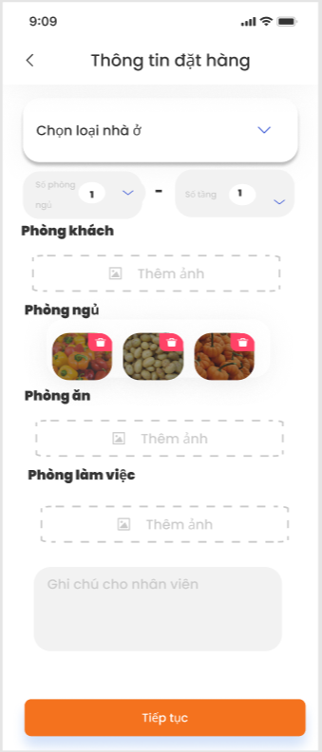
1
 | MMA-017-OrderInfor
 |  |  |  |  |  | No | ID control | Control name | Type | Gía trị khởi tạo | Number of Digits | Bắt buộc input | Có thể thao tác | Event | Spec
 |  |  |  |  |  | 1 | MMA-017-OrderInfor-1 | < | Button | Enable | - | - | o | tap vào button | Transit màn hình [MMA-010-Homepage]

2
 |  |  |  |  |  | 2 | MMA-017-OrderInfor-2 | Chọn loại nhà ở | Drop down | Enable | - | - | o | tap vào button | Hiển thị 4 option: Nhà riêng Nhà trọ Căn hộ Công ty Trường hợp người dùng chọn nhà riêng: hiển thị số phòng ngủ, số tầng, phòng ngủ, phòng ăn/ bếp, phòng làm việc, phòng vệ sinh, phòng khách Trường hợp người dùng chọn căn hộ: hiển thị số phòng ngủ, phòng ngủ, phòng ăn/ bếp, phòng làm việc, phòng vệ sinh, phòng khách Trường hợp người dùng chọn nhà trọ: chỉ hiển thị các vật dụng trong phòng Trường hợp người dùng chọn công ty: hiển thị số tầng, Phòng giám đốc, Phòng họp, Phòng làm việc nhân viên, Phòng nhân sự, Phòng kho và các vật dụng khác.
3
4
5

6
7

 |  |  |  |  |  | 3 | MMA-017-OrderInfor-3 | Số phòng ngủ | Button | Enable | 20 | - | o | tap vào button | Range: có thể chọn từ 0 - 15
8

 |  |  |  |  |  | 4 | MMA-017-OrderInfor-4 | Số tầng | Button | Enable | 10 | - | o | tap vào button | Range: có thể chọn từ 0 - 10

9
 |  |  |  |  |  | 5 | MMA-017-OrderInfor-5 | Thêm ảnh/ video | Button | Enable | - | - | o | tap vào button | - Khi người dùng nhấn vào nút "Thêm ảnh/ video", hệ thống sẽ mở thư viện ảnh/ video của điện thoại hoặc yêu cầu chụp ảnh mới/ quay video mới. - Trường hợp thành công: Ảnh được chọn sẽ hiển thị dưới dạng hình thu nhỏ (thumbnail), Video được chọn sẽ hiển thị dưới dạng hình thu nhỏ (thumbnail) với biểu tượng video (icon play). - Trường hợp thất bại: Nếu người dùng từ chối quyền truy cập ảnh/ video hoặc không chọn ảnh/ video, hiển thị thông báo lỗi "Không thể tải ảnh/ video". - Hỗ trợ tối đa 5 ảnh và 2 video. Nếu đã thêm 5 ảnh và 2 video, nút "Thêm ảnh/ video" sẽ bị vô hiệu hóa.

 |  |  |  |  |  | 6 | MMA-017-OrderInfor-6 | Xem trước ảnh/ video (Preview) | Image/ video | Thumbnail/ Thumbnail + Play Icon | - | - | o | tap vào ảnh/ video | - Khi người dùng nhấn vào ảnh thumbnail, hệ thống mở ảnh ở kích thước đầy đủ (fullscreen) để xem trước. - Người dùng có thể thu phóng (zoom in/out) ảnh khi xem trước. - Trường hợp đặc biệt: Nếu ảnh bị lỗi tải, hiển thị thông báo "Không thể tải ảnh". - Khi người dùng nhấn vào thumbnail video, hệ thống mở video ở chế độ toàn màn hình và bắt đầu phát video. - Trường hợp đặc biệt: Nếu video bị lỗi tải hoặc không thể phát, hiển thị thông báo "Không thể phát video".

 |  |  |  |  |  | 7 | MMA-017-OrderInfor-7 | Ghi chú cho nhân viên | Textbox | Empty | Tối đa 500 ký tự | - | o | tap vào textbox | - Người dùng có thể nhập ghi chú dành cho nhân viên vào Textbox. - Trường hợp thành công: Ghi chú được lưu thành công và hiển thị đúng cho nhân viên khi họ xem nhiệm vụ. - Trường hợp thất bại: Nếu không thể lưu ghi chú, hiển thị thông báo lỗi "Không thể lưu ghi chú". - Yêu cầu định dạng: Tối đa 500 ký tự, không bắt buộc nhập.

 |  |  |  |  |  | 8 | MMA-017-OrderInfor-8 | Tiếp tục | Button | Enable | - | - | o | tap vào button | Khi đã chọn loại nhà ở thì button này enable, khi nhấn transit màn hình [MMA-018-Truck selection]

1
 | MMA-018-Truck selection
 |  |  |  |  |  | No | ID control | Control name | Type | Gía trị khởi tạo | Number of Digits | Bắt buộc input | Có thể thao tác | Event | Spec
 |  |  |  |  |  | 1 | MMA-018-Truck selection-1 | < | Button | Enable | - | - | o | tap vào button | Transit màn hình [MMA-017-OrderInfor]
2

 |  |  |  |  |  | 2 | MMA-018-Truck selection-2 | Loại xe | Button | Enable | - | - | o | tap vào button | Loại xe có: Xe van 500kg Xe van 1000kg Xe tải 500kg Xe tải 1000kg Xe tải 2000kg Xe tải 2500kg Khi chọn sẽ hiển thị loại xe được enable và số lượng xe phía dưới loại xe đó range số lượng xe [1-10] và báo giá xe dựa trên sheet [phí chuyển nhà] file [đồ án]

 |  |  |  |  |  | 3 | MMA-018-Truck selection-3 | Bước tiếp theo | Button | Enable | - | - | o | tap vào button | Transit màn hình [MMA-020-Truck]

3

 | MMA-020-Truck

